Planilha1
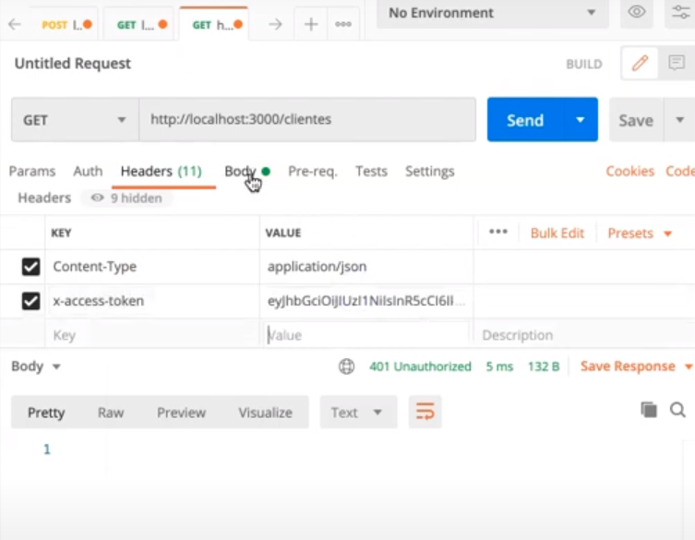
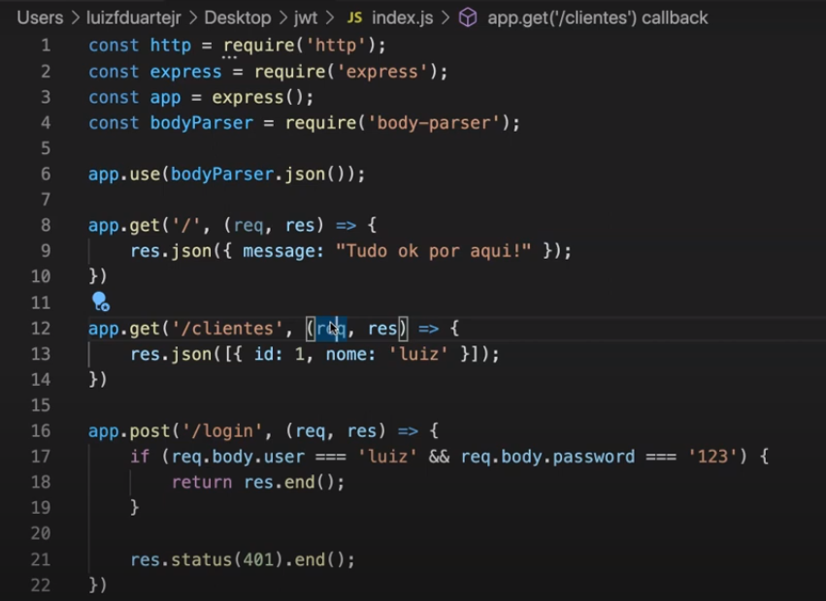

 |  | JWT | GERO | E | VERIFICO
 |  |  | JWT ASSINADO
 |  |  | 1 | METADADOS | INFORMAÇÕES JWT
 |  |  | 2 | PAYLOAD | ALGUMA INFORMAÇÃO QUE PERMINA IDENTIFICAR QUAL É O USUÁRIO QUE ESTÁ FAZENDO A REQUISIÇÃO
 |  |  | 3 | ASSINATURA DIGITAL

 |  |  |  | AUTORIZAÇÃO | GARANTE QUE VC TEM PERMISSÃO PARA FAZER ALGO NA APLICAÇÃO
 |  |  |  | AUTENTICAÇÃO | GARANTE QUE VC É VOCÊ MESMO

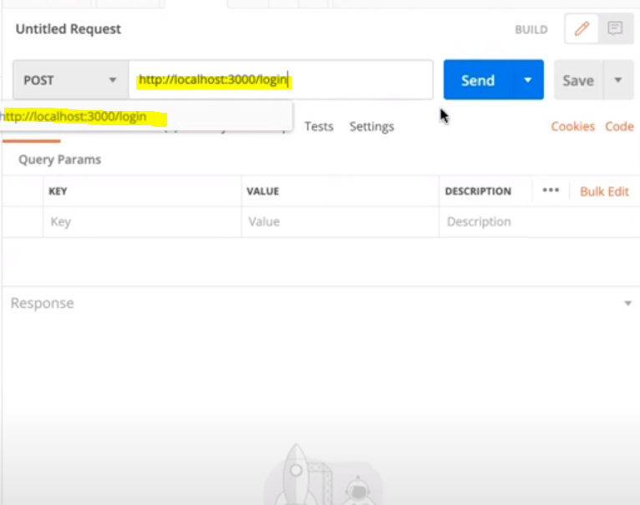

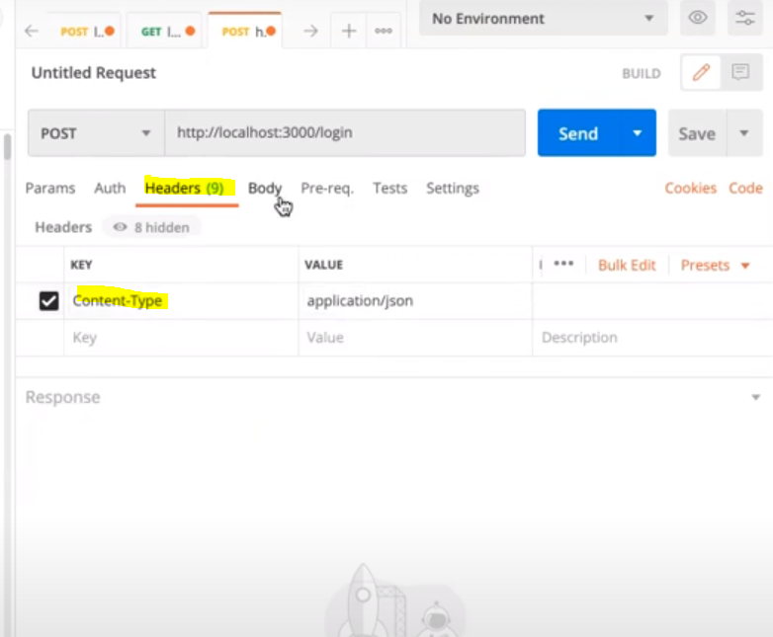

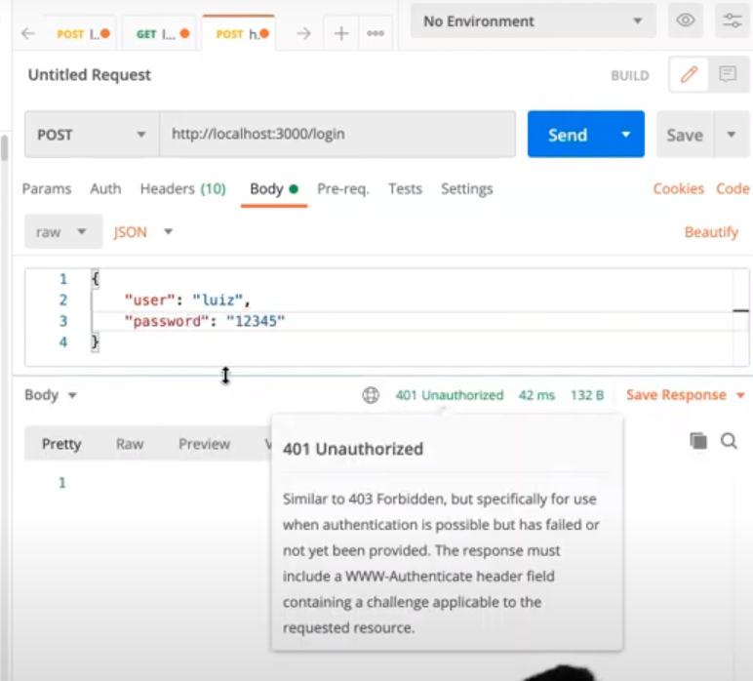

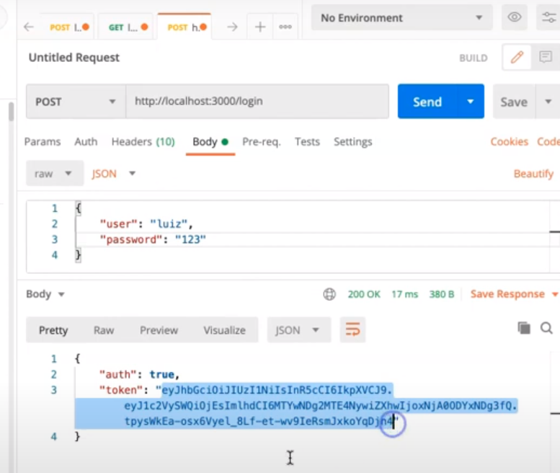

 |  |  | CRIANDO FUNÇÃO QUE VERIFICA O JWT

 | MESMO MIDLLARE

VERIFICANDO

